RICO Dataset
Category | Screenshot | Xml
Login |  | 10488.xml
Login |  | 10489.xml
Login | 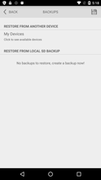 | 10490.xml
Login |  | 10493.xml
Login | 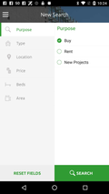 | 10494.xml
Login | 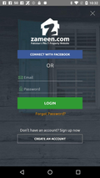 | 10495.xml
Login | 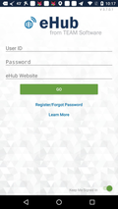 | 10529.xml
Login | 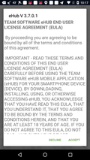 | 10530.xml
Login |  | 10541.xml
Login | 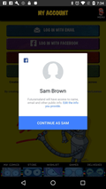 | 10561.xml
Login |  | 10617.xml
Login |  | 10618.xml
Login | 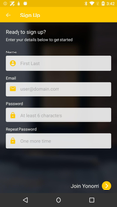 | 10623.xml
Login |  | 10624.xml
Login |  | 10625.xml
Login |  | 10634.xml
Login |  | 10635.xml
Login |  | 10648.xml
Login | 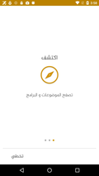 | 10661.xml
Login | 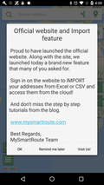 | 10670.xml
Login | 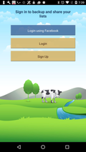 | 10678.xml
Login | 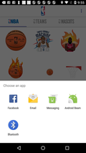 | 10692.xml
Login | 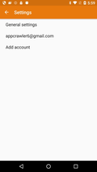 | 10722.xml
Login |  | 10741.xml
Login |  | 10744.xml
Login |  | 10748.xml
Login | 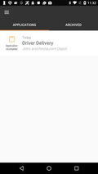 | 10749.xml
Login |  | 10755.xml
Login |  | 10756.xml
Login |  | 10757.xml
Login | 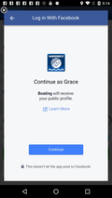 | 10774.xml
Login | 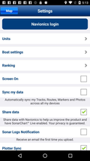 | 10779.xml
Login | 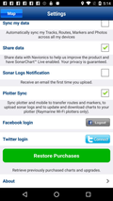 | 10781.xml
Login |  | 10787.xml
Login |  | 10810.xml
Login |  | 10827.xml
Login |  | 10839.xml
Login |  | 10841.xml
Login | 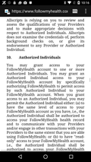 | 10844.xml
Login | 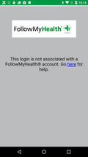 | 10864.xml
Login | 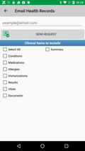 | 10866.xml
Login | 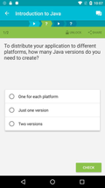 | 10889.xml
Login |  | 10891.xml
Login | 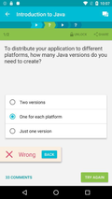 | 10892.xml
Login | 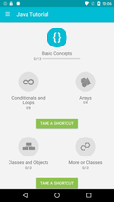 | 10893.xml
Login |  | 10896.xml
Login | 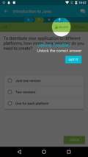 | 10897.xml
Login | 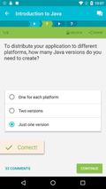 | 10898.xml
Login | 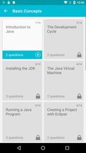 | 10899.xml
Login |  | 10905.xml
Login |  | 10906.xml
Login |  | 10923.xml
Login | 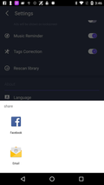 | 10945.xml
Login |  | 10990.xml
Login |  | 10991.xml
Login | 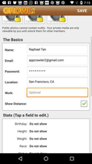 | 10999.xml
Login | 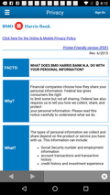 | 11020.xml
Login |  | 11037.xml
Login | 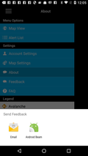 | 11064.xml
Login |  | 11068.xml
Login |  | 11117.xml
Login |  | 11123.xml
Login |  | 11134.xml
Login | 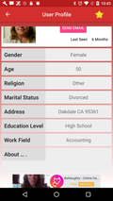 | 11135.xml
Login | 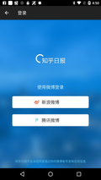 | 11157.xml
Login |  | 11163.xml
Login | 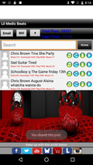 | 11225.xml
Login | 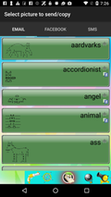 | 11269.xml
Login | 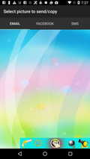 | 11271.xml
Login | 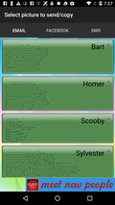 | 11272.xml
Login | 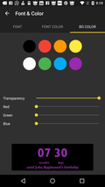 | 11278.xml
Login | 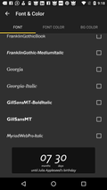 | 11280.xml
Login | 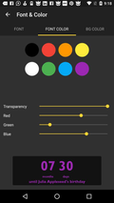 | 11283.xml
Login | 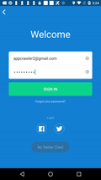 | 11288.xml
Login | 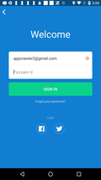 | 11289.xml
Login |  | 11290.xml
Login | 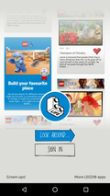 | 11291.xml
Login |  | 11293.xml
Login |  | 11296.xml
Login | 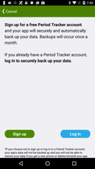 | 11314.xml
Login | 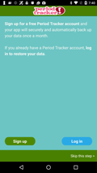 | 11317.xml
Login | 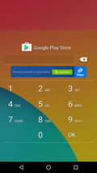 | 11319.xml
Login | 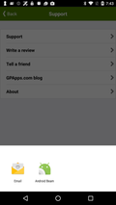 | 11322.xml
Login | 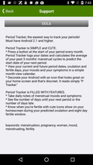 | 11323.xml
Login |  | 11358.xml
Login |  | 11364.xml
Login |  | 11381.xml
Login | 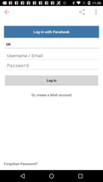 | 11391.xml
Login | 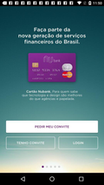 | 11403.xml
Login | 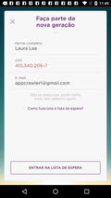 | 11404.xml
Login | 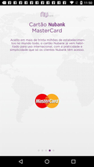 | 11405.xml
Login |  | 11414.xml
Login |  | 11424.xml
Login |  | 11425.xml
Login |  | 11426.xml
Login |  | 11429.xml
Login |  | 11431.xml
Login |  | 11432.xml
Login |  | 11433.xml
Login |  | 11459.xml
Login |  | 11468.xml
Login |  | 11472.xml
Home |  | 1002.xml
Home |  | 1040.xml
Home |  | 1041.xml
Home |  | 1042.xml
Home |  | 1044.xml
Home |  | 1045.xml
Home |  | 1046.xml
Home |  | 1085.xml
Home |  | 1087.xml
Home |  | 1091.xml
Home |  | 1096.xml
Home |  | 1099.xml
Home |  | 1100.xml
Home |  | 1187.xml
Home |  | 1198.xml
Home |  | 1203.xml
Home |  | 10002.xml
Home |  | 10045.xml

